44
2.11. Розподіл перевезень вантажів автомобільним транспортом
за регіонами у 2020 році
Distribution of road freight transport by regions in 2020

2.12. Розподіл перевезень вантажів автотранспортними підприємствами
за регіонами у 2021 році
Distribution of cargo transportation by motor transport enterprises
by regions in 2021
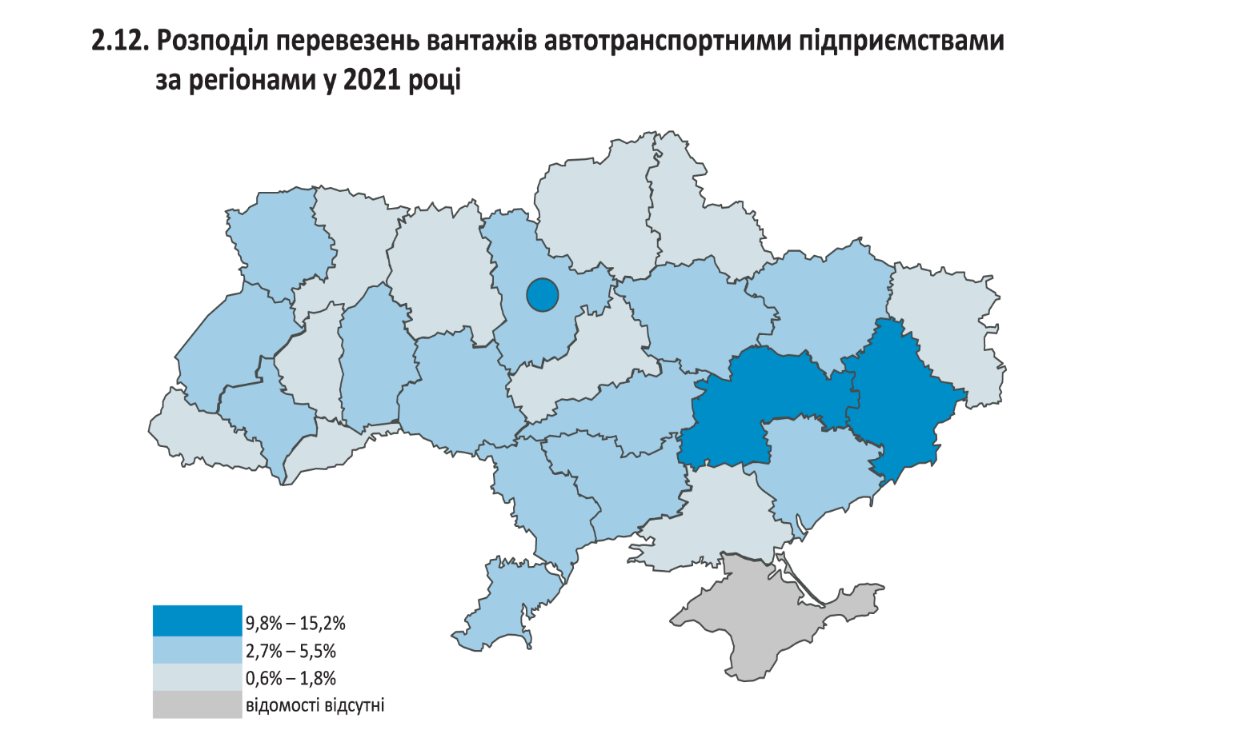

46
2.17. Вантажообіг автомобільного транспорту за регіонами1
2.17. Road freight traffic by region¹
 |  |  |  |  |  |  | (млн.ткм /mln.tkm)
 | 2016 | 2017 | 2018 | 2019 | 2020 | 2021
Україна | 58029.8 | 62296.8 | 72068.3 | 64952.9 | 65176.9 | ... | Ukraine
Автономна Республіка Крим | … | … | … | … | … | … | Autonomous Republic of Crimea
Вінницька | 1813.6 | 1672.7 | 1783.1 | 1817.8 | 1951.2 | … | Vinnytsya
Волинська | 2108.6 | 2401.7 | 2770.3 | 2966.5 | 2885.5 | … | Volyn
Дніпропетровська | 4421.4 | 4815.6 | 5138.0 | 4888.4 | 5302.7 | … | Dnipropetrovsk
Донецька | 2230.5 | 2367.3 | 2125.6 | 1073.1 | 992.6 | … | Donetsk
Житомирська | 1035.6 | 990.9 | 1117.7 | 1024.6 | 1029.2 | … | Zhytomyr
Закарпатська | 4862.6 | 5285.6 | 5073.1 | 5002.1 | 4410.6 | … | Zakarpattya
Запорізька | 1384.3 | 1522.8 | 1499.6 | 1532.0 | 1581.9 | … | Zaporizhzhya
Івано-Франківська | 1649.4 | 1690.9 | 1486.4 | 1488.3 | 1522.0 | … | Ivano-Frankivsk
Київська | 3854.6 | 4191.6 | 6349.2 | 4253.8 | 6020.5 | … | Kyiv
Кіровоградська | 1195.0 | 1470.5 | 1582.1 | 1142.1 | 1080.8 | … | Kirovohrad
Луганська | 860.1 | 477.2 | 482.5 | 651.4 | 498.8 | … | Luhansk
Львівська | 4511.1 | 4604.1 | 5317.6 | 5150.1 | 5127.7 | … | Lviv
Миколаївська | 1406.7 | 1466.5 | 1656.8 | 1785.5 | 1834.0 | … | Mykolayiv
Одеська | 2796.2 | 2886.9 | 3828.8 | 3693.5 | 3543.1 | … | Odesa
Полтавська | 3530.6 | 2563.0 | 2732.8 | 2326.7 | 2660.3 | … | Poltava
Рівненська | 1732.7 | 2270.0 | 2154.8 | 2055.8 | 2145.5 | … | Rivne
Сумська | 666.2 | 765.8 | 890.3 | 1175.1 | 1239.8 | … | Sumy
Тернопільська | 1317.7 | 1321.9 | 1381.1 | 1229.7 | 1391.5 | … | Ternopyl
Харківська | 3770.2 | 4478.3 | 4553.9 | 3783.4 | 3233.6 | … | Kharkiv
Херсонська | 1266.7 | 1353.5 | 1371.0 | 1375.7 | 1069.5 | … | Kherson
Хмельницька | 2241.0 | 2151.3 | 2103.0 | 2049.3 | 1807.8 | … | Khmelnytskiy
Черкаська | 2013.2 | 3074.6 | 3480.9 | 2270.9 | 1821.9 | … | Cherkasy
Чернівецька | 1128.8 | 1272.3 | 1425.5 | 1561.4 | 845.4 | … | Chernivtsi
Чернігівська | 1087.0 | 1173.8 | 1272.3 | 1347.3 | 1373.2 | … | Chernihiv
м.Київ | 5146.0 | 6028.0 | 10491.9 | 9208.4 | 9807.8 | … | city Kyiv
м.Севастополь | … | … | … | … | … | … | city Sevastopol

1 Див. другу виноску до табл. 2.1 / See the secondary footnote to table 2.1.

2.18. Вантажообіг автомобільного транспорту за регіонами у 2020 році1
2.18. Road freight traffic by region in 20201
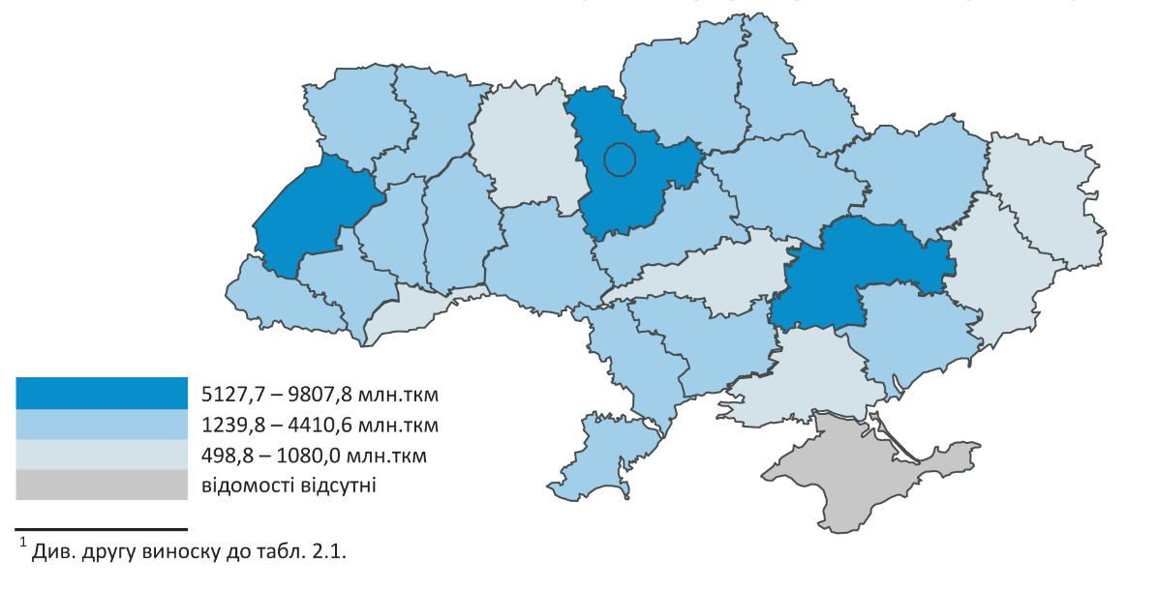

47
2.19. Вантажообіг автотранспортних підприємств за регіонами
2.19. Freight traffic by motor transport enterprises by region

 |  |  |  |  |  |  | (млрд.ткм /bln.tkm)
 | 2016 | 2017 | 2018 | 2019 | 2020 | 2021
Україна | 21848.9 | 23792.6 | 24010.2 | 30299.2 | 27670.8 | 31744.8 | Ukraine
Автономна Республіка Крим | … | … | … | … | … | ... | Autonomous Republic of Crimea
Вінницька | 451.5 | 515.8 | 512.5 | 570.6 | 531.6 | 702.1 | Vinnytsya
Волинська | 718.3 | 865.8 | 1075.0 | 1236.3 | 1380.6 | 1580.6 | Volyn
Дніпропетровська | 1788.1 | 1834.3 | 1891.3 | 2184.0 | 1889.3 | 2322.2 | Dnipropetrovsk
Донецька | 553.4 | 300.1 | 279.2 | 544.3 | 348.8 | 413.5 | Donetsk
Житомирська | 327.5 | 351.8 | 391.6 | 419.8 | 270.1 | 319.9 | Zhytomyr
Закарпатська | 859.0 | 894.9 | 917.4 | 1153.8 | 989.9 | 1174.0 | Zakarpattya
Запорізька | 558.7 | 566.9 | 620.5 | 632.5 | 638.5 | 870.5 | Zaporizhzhya
Івано-Франківська | 966.2 | 843.9 | 701.2 | 773.3 | 739.5 | 772.4 | Ivano-Frankivsk
Київська | 1258.0 | 1183.7 | 1320.4 | 1623.4 | 1902.3 | 2308.4 | Kyiv
Кіровоградська | 456.8 | 587.2 | 727.5 | 646.8 | 463.9 | 725.1 | Kirovohrad
Луганська | 165.5 | 179.5 | 107.4 | 120.6 | 110.4 | 141.7 | Luhansk
Львівська | 2658.7 | 2759.4 | 2657.7 | 2957.9 | 3025.4 | 3253.3 | Lviv
Миколаївська | 590.0 | 594.0 | 691.8 | 894.4 | 787.3 | 872.3 | Mykolayiv
Одеська | 1219.6 | 1525.8 | 1691.3 | 1916.5 | 1502.7 | 1798.2 | Odesa
Полтавська | 607.0 | 685.4 | 683.0 | 1162.3 | 1392.0 | 1704.2 | Poltava
Рівненська | 909.5 | 968.7 | 1012.3 | 1461.7 | 1377.4 | 1300.9 | Rivne
Сумська | 150.2 | 208.2 | 213.7 | 570.1 | 510.5 | 699.0 | Sumy
Тернопільська | 590.9 | 622.4 | 525.8 | 490.0 | 500.3 | 603.8 | Ternopyl
Харківська | 1604.4 | 2438.5 | 2377.3 | 2057.9 | 1779.8 | 1789.5 | Kharkiv
Херсонська | 347.5 | 428.2 | 364.6 | 339.7 | 256.7 | 299.4 | Kherson
Хмельницька | 596.3 | 654.8 | 656.2 | 659.6 | 503.5 | 706.8 | Khmelnytskiy
Черкаська | 467.7 | 440.7 | 376.7 | 575.6 | 571.4 | 696.7 | Cherkasy
Чернівецька | 162.2 | 202.7 | 255.4 | 293.7 | 225.4 | 286.2 | Chernivtsi
Чернігівська | 379.7 | 507.6 | 526.9 | 599.4 | 722.4 | 812.6 | Chernihiv
м.Київ | 3462.2 | 3632.3 | 3433.5 | 6415.0 | 5251.1 | 5591.5 | city Kyiv
м.Севастополь | … | … | … | … | … | ... | city Sevastopol

2.20. Вантажообіг автотранспортних підприємств за регіонами у 2021 році
2.20. Freight traffic by motor transport enterprises by region in 2021
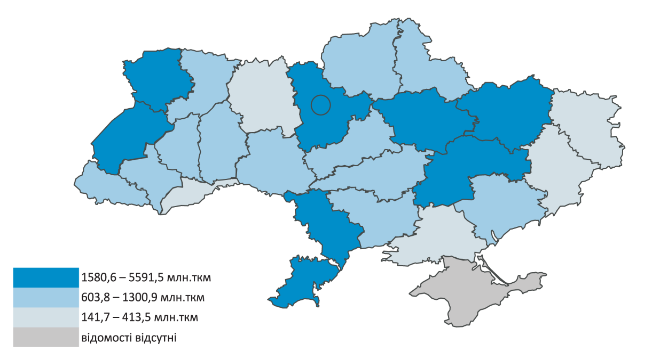

51
2.28. Перевезення пасажирів за видами транспорту
2.28. Passenger transportation by mode of transport
 |  |  |  |  |  |  | (млн / mln)
 | 2016 | 2017 | 2018 | 2019 | 2020 | 2021
Транспорт | 4854 | 4648 | 4487 | 4262 | 2570 | 2655 | Transport
залізничний1 | 389 | 165 | 158 | 155 | 68 | 81 | rail¹
морський | 0 | 0 | 0 | 0 | 0 | 0 | sea
річковий | 1 | 1 | 1 | 1 | 0 | 1 | river
авіаційний2 | 8 | 10 | 12 | 14 | 5 | 9 | air²
автомобільний | 2025 | 2019 | 1907 | 1805 | 1084 | 1089 | road
(автобуси)3 |  |  |  |  |  |  | (bus)³
міський |  |  |  |  |  |  | urban
електротранспорт | 2431 | 2453 | 2409 | 2287 | 1413 | 1475 | electrik transport
тролейбуси | 1039 | 1058 | 1016 | 945 | 579 | 594 | trolley-bus
трамваї | 694 | 676 | 666 | 627 | 423 | 398 | tram
поїзди
метрополітену | 698 | 719 | 727 | 715 | 411 | 483 | subway

1 Кількість відправлених пасажирів за даними АТ "Укрзалізниця". З урахуванням перевезень пасажирів міською електричкою. З 2017 АТ "Укрзалізниця" змінило порядок обліку перевезень пасажирів залізничним транспортом у приміському сполученні, які користуються пільгами на безкоштовний проїзд / Number of the passengers shipped according to data from the JS company "Ukrzaliznytsia". Including passengers transported by city rail. Since 2017, the Joint–stock partnership Ukrzaliznythya changed the procedure for accounting the transportation of passengers by rail of suburban service who make use of benefits for free travel.
2 За даними Державної авіаційної служби України / According to the data of State Aviation Administration of Ukraine.
3 З урахуванням обсягів автомобільних пасажирських перевезень (автобусами), виконаних фізичними особами-підприємцями / Including automobile passenger transportation by small businesses (natural and legal persons).

2.29. Динаміка перевезень пасажирів всіма видами транспорту
2.29. Dynamics of passenger traffic by all modes of transport
 |  |  |  |  |  |  | (млн / mln)
2016 | 4854
2017 | 4648
2018 | 4487
2019 | 4262
2020 | 2570
2021 | 2655

2.30. Розподіл перевезень пасажирів за видами транспорту
2.30. Distribution passenger transportation by mode of transport
 |  |  |  |  |  | (відсотків / percent)
 | 2016 | 2017 | 2018 | 2019 | 2020 | 2021
Транспорт | 100 | 100 | 100 | 100 | 100 | 100 | Transport
залізничний1 | 8 | 4 | 4 | 4 | 3 | 3 | rail¹
морський | 0 | 0 | 0 | 0 | 0 | 0 | sea
річковий | 0 | 0 | 0 | 0 | 0 | 0 | river
авіаційний1 | 0 | 0 | 0 | 0 | 0 | 0 | air¹
автомобільний | 42 | 43 | 42 | 42 | 42 | 41 | road
(автобуси)¹ |  |  |  |  |  |  | (bus)¹
міський |  |  |  |  |  |  | urban
електротранспорт | 50 | 53 | 54 | 54 | 55 | 56 | electrik transport
тролейбуси | 22 | 23 | 23 | 22 | 23 | 22 | trolley-bus
трамваї | 14 | 15 | 15 | 15 | 16 | 15 | tram
поїзди
метрополітену | 14 | 15 | 16 | 17 | 16 | 19 | subway

1Див. відповідні виноски до табл. 2.28 / See the relevant footnotes to table 2.28.

53
2.34. Відправлення пасажирів залізничним транспортом загального
користування за регіонами1
Departure of passengers by public railway transport by region1
 |  |  |  |  |  |  | (млн / mln)
 | 2016 | 2017 | 2018 | 2019 | 2020 | 2021
Україна | 389.1 | 164.9 | 158.0 | 154.8 | 68.3 | 81.3 | Ukraine
Автономна Республіка Крим | … | … | … | … | … | … | Autonomous Republic of Crimea
Вінницька | 11.9 | 4.4 | 4.2 | 4.2 | 1.5 | … | Vinnytsya
Волинська | 4.5 | 2.4 | 2.2 | 1.9 | 0.5 | … | Volyn
Дніпропетровська | 38.3 | 14.4 | 13.5 | 12.8 | 6.1 | … | Dnipropetrovsk
Донецька | 29.5 | 4.3 | 5.2 | 4.8 | 2.3 | … | Donetsk
Житомирська | 8.9 | 2.9 | 2.4 | 2.8 | 1.4 | … | Zhytomyr
Закарпатська | 8.2 | 3.3 | 2.8 | 2.5 | 0.8 | … | Zakarpattya
Запорізька | 17.5 | 6.7 | 6.8 | 6.6 | 3.4 | … | Zaporizhzhya
Івано-Франківська | 5.6 | 2.7 | 2.4 | 2.3 | 0.9 | … | Ivano-Frankivsk
Київська2 | 87.5 | 43.5 | 41.6 | 41.6 | 18.1 | … | Kyiv²
Кіровоградська | 4.7 | 2.3 | 2.3 | 2.2 | 1.2 | … | Kirovohrad
Луганська | 12.5 | 1.1 | 1.2 | 1.1 | 0.5 | … | Luhansk
Львівська | 30.6 | 12.7 | 11.6 | 10.9 | 3.7 | … | Lviv
Миколаївська | 2.8 | 1.5 | 1.5 | 1.5 | 0.8 | … | Mykolayiv
...
2.34. Відправлення пасажирів залізничним транспортом загального
Черкаська | 5.1 | 2.4 | 2.3 | 2.3 | 1.2 | … | Cherkasy
Чернівецька | 1.7 | 0.9 | 0.8 | 0.8 | 0.2 | … | Chernivtsi
Чернігівська | 9.7 | 4.7 | 4.6 | 4.5 | 2.2 | … | Chernihiv

1 Див. першу виноску до табл. 2.28 / See the first footnote to table 2.28.
2 З урахуванням перевезень пасажирів міською електричкою / Including passenger transportation by city train.

2.35. Відправлення пасажирів залізничним транспортом загального
користування за регіонами у 2020 році1
Departure of passengers by public railway transport by region in 20201
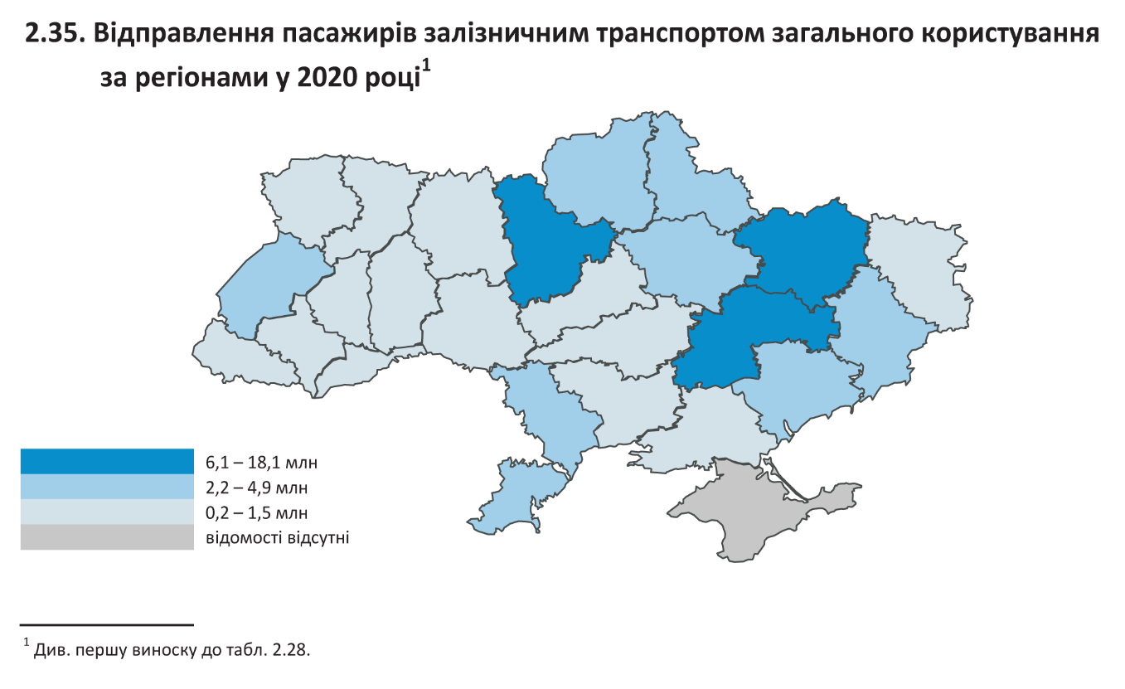

1 Див. першу виноску до табл. 2.28 / See the first footnote to table 2.28.

54
...
2.36. Перевезення пасажирів автомобільним транспортом (автобусами)
Чернівецька | 30.2 | 34.0 | 32.8 | 30.1 | 13.2 | 13.0 | Chernivtsi
Чернігівська | 47.3 | 44.3 | 40.5 | 37.5 | 23.9 | 24.1 | Chernihiv
м.Київ | 312 | 307.4 | 262.5 | 219.9 | 119.5 | 141.4 | city Kyiv
м.Севастополь | … | … | … | … | … | … | city Sevastopol

1 Див. третю виноску до табл. 2.28 / See the third footnote to table 2.28.

2.37. Перевезення пасажирів автомобільним транспортом (автобусами)
за регіонами у 2021 році1
Passenger transportation by bus by region in 20211
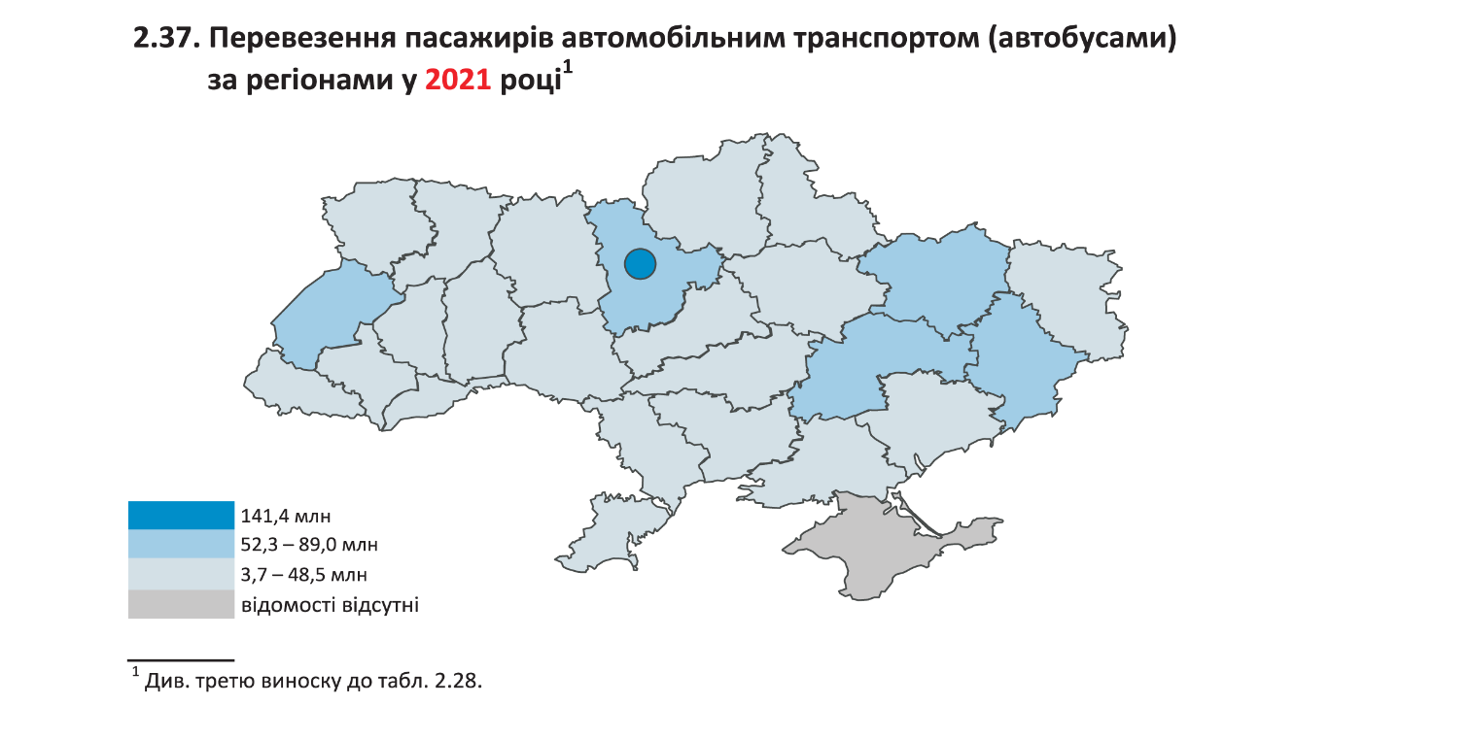

1 Див. третю виноску до табл. 2.28 / See the third footnote to table 2.28.

55
...
2.38. Перевезення пасажирів автомобільним транспортом (автобусами)
Хмельницька | 0.2 | 14.2 | 4.9 | 7.8 | 1.8 | 3.6 | Khmelnytskiy
Черкаська | – | – | – | – | – | – | Cherkasy
Чернівецька | 32.6 | 37.3 | 42.1 | 137.0 | 35.4 | 19.7 | Chernivtsi
Чернігівська | 63.8 | 58.7 | 68.6 | 43.5 | 18.8 | 22.8 | Chernihiv
м.Київ | 265.2 | 514.6 | 730.1 | 970.4 | 428.4 | 403.3 | city Kyiv
м.Севастополь | … | … | … | … | … | … | city Sevastopol

2.39. Перевезення пасажирів автомобільним транспортом (автобусами)
у міжнародному сполученні за регіонами у 2021 році
Passenger transportation by bus in international traffic by region in 2021
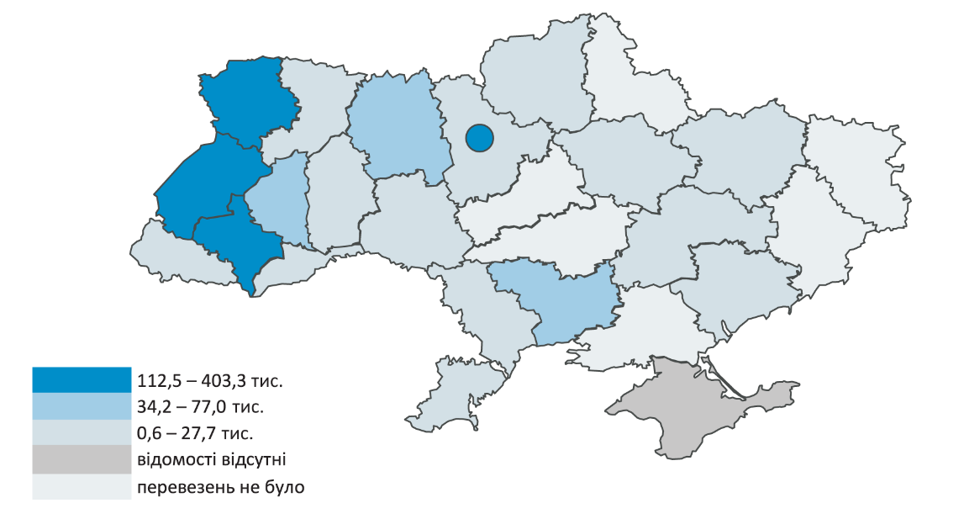

56
...
2.40. Перевезення пасажирів автомобільним транспортом (автобусами)
Чернівецька | 2367.3 | 2581.1 | 2228.1 | 2705.4 | 1602.1 | 1116.4 | Chernivtsi
Чернігівська | 2861.7 | 2424.2 | 2284.4 | 2725.0 | 1240.2 | 987.4 | Chernihiv
м.Київ | 1224.0 | 880.7 | 1812.0 | 3917.1 | 2766.8 | 2562.2 | city Kyiv
м.Севастополь | … | … | … | … | … | … | city Sevastopol

1 Див. третю виноску до табл. 2.28 / See the third footnote to table 2.28.

2.41. Перевезення пасажирів автомобільним транспортом (автобусами)
у міжміському сполученні за регіонами у 2021 році1
Passenger transportation by bus in intercity transportation by region in 20211
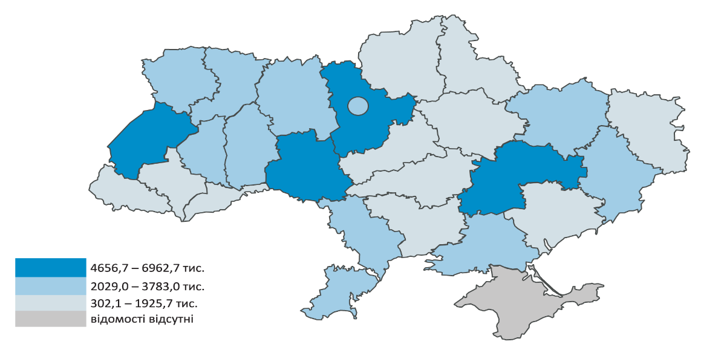

1 Див. третю виноску до табл. 2.28 / See the third footnote to table 2.28.

57
...
2.42. Перевезення пасажирів автомобільним транспортом (автобусами)
Чернігівська | 5741.0 | 5197.7 | 4717.0 | 3386.9 | 2176.4 | 1849.6 | Chernihiv
м.Київ | 34824.2 | 35034.9 | 25138.3 | 18256.1 | 8665.7 | 7729.5 | city Kyiv
м.Севастополь | … | … | … | … | … | … | city Sevastopol

1 Див. третю виноску до табл. 2.28 / See the third footnote to table 2.28.

2.43. Перевезення пасажирів автомобільним транспортом (автобусами)
у приміському сполученні за регіонами у 2021 році1
Passenger transportation by bus in commuter transportation
by region in 20211
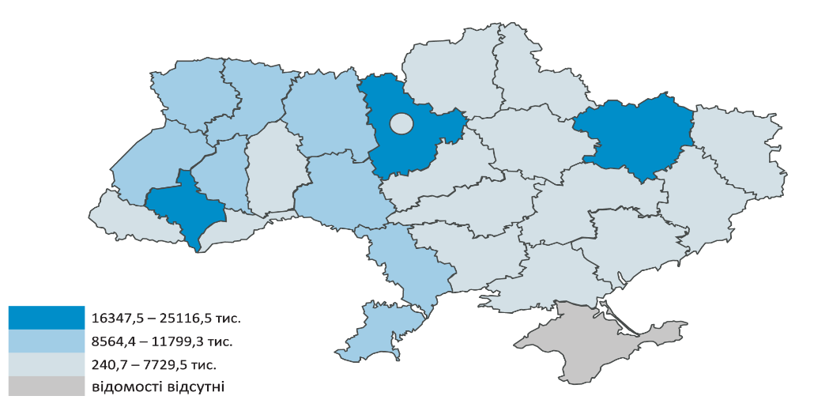

1 Див. третю виноску до табл. 2.28 / See the third footnote to table 2.28.

58
...
 |  |  |  |  |  |  | (млн / mln)
Черкаська | 56.2 | 54.6 | 49.5 | 43.4 | 24.3 | 22.4 | Cherkasy
Чернівецька | 18.6 | 22.7 | 21.1 | 19.1 | 8.4 | 9.2 | Chernivtsi
Чернігівська | 38.6 | 36.6 | 33.5 | 31.3 | 20.5 | 21.2 | Chernihiv
м.Київ | 275.7 | 271.0 | 234.8 | 196.7 | 107.7 | 130.7 | city Kyiv
м.Севастополь | … | … | … | … | … | … | city Sevastopol
1 Див. третю виноску до табл. 2.28 / See the third footnote to table 2.28.

2.45. Перевезення пасажирів автомобільним транспортом (автобусами)
у міському сполученні за регіонами у 2021 році1
Passenger transportation by bus in urban transportation by region in 20211
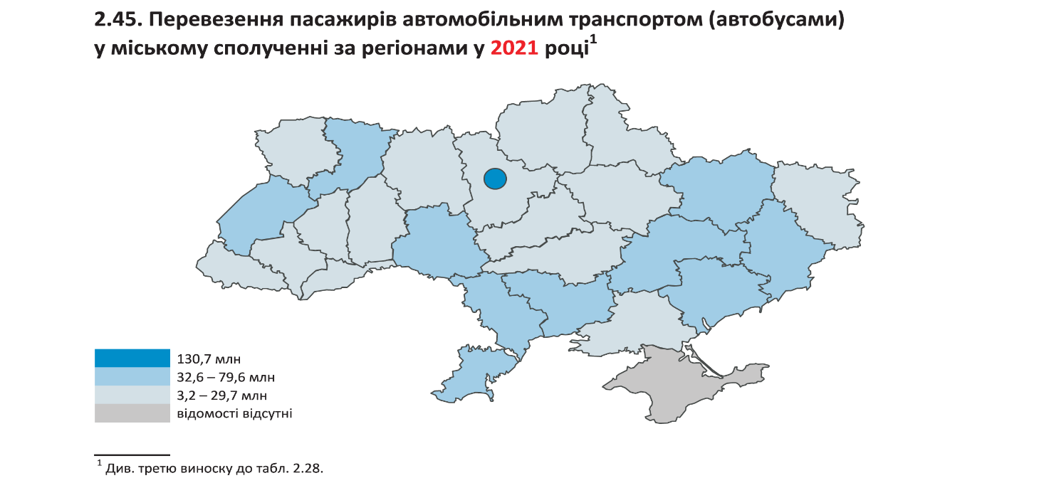

1 Див. третю виноску до табл. 2.28 / See the third footnote to table 2.28.

60
...
2.50. Перевезення пасажирів тролейбусами за регіонами
Херсонська | 19 | 23 | 31 | 36 | 26 | 28 | Kherson
Хмельницька | 37 | 38 | 40 | 42 | 29 | 22 | Khmelnytskiy
Черкаська | 19 | 24 | 26 | 22 | 9 | 11 | Cherkasy
Чернівецька | 25 | 27 | 30 | 29 | 10 | 10 | Chernivtsi
Чернігівська | 38 | 47 | 42 | 36 | 22 | 24 | Chernihiv
м.Київ | 164 | 168 | 137 | 110 | 68 | 73 | city Kyiv
м.Севастополь | … | … | … | … | … | … | city Sevastopol

2.51. Перевезення пасажирів тролейбусами за регіонами у 2021 році
2.51. Passenger transportation by trolley-bus by region in 2021
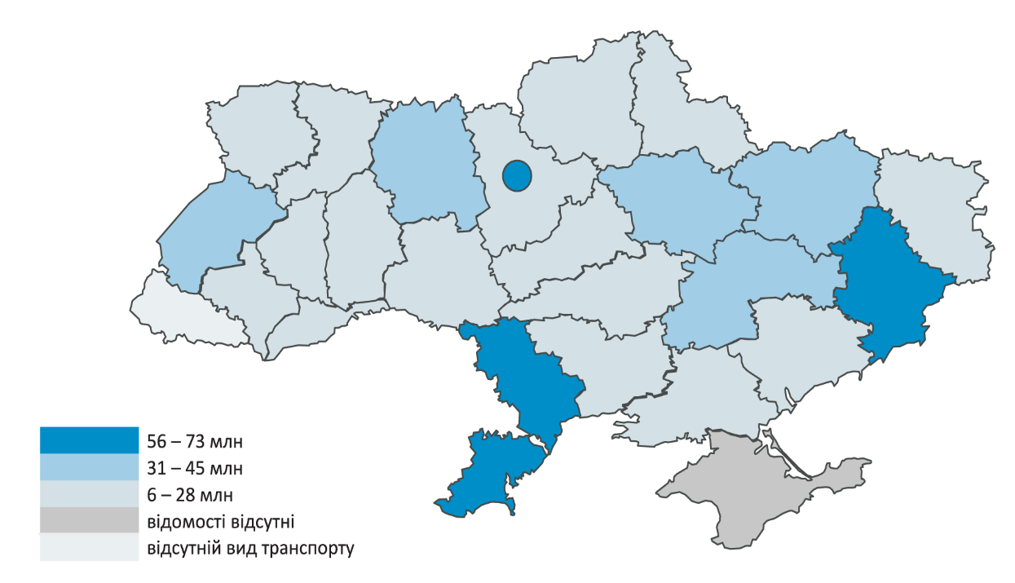

71
...
3.3. Розподіл рухомого складу залізничного транспорту (пасажирські вагони)
 | Total | до 8 років | 9-15 років | 16-25 років | 26-28 років | більше 28 років
 |  | up to 8 years | 9-15 years | 16-25 years | 26-28 years | more than 28 years
Пасажирські вагони | 100.0 | 3.6 | 7.4 | 3.9 | 0.7 | 84.4 | Passenger stock

1 Див. першу виноску до табл. 3.1 / See the first footnote to table 3.1.

3.4. Розподіл рухомого складу залізничного транспорту (пасажирські вагони)
за роками випуску на кінець 2021 року1
Distribution of railway rolling stock (passenger stock) by year of production
at the end of 20211
до 8 років | 3.6
9-15 років | 7.4
16-25 років | 3.9
26-28 років | 0.7
більше 28 років | 84.4

1 Див. першу виноску до табл. 3.1 / See the first footnote to table 3.1.

72
...
3.5. Рухомий склад міського електротранспорту за часом експлуатації на кінець
 | Усього | У тому числі за часом експлуатації
 |  | Including the time of operation
 | Total | до 5 років | від 6 до 10 років | від 11 до 15 років | понад 16 років
 |  | up to 5 years | from 6 to 10 years | from 11 to 15 years | over 16 years
Тролейбусні машини | 2983 | 967 | 421 | 401 | 1194 | Trolley-bus
Трамвайні вагони | 1937 | 40 | 115 | 71 | 1711 | Tram-cars
Вагони метрополітенів | 1192 | — | 67 | 108 | 1017 | Transit vehicles

3.6. Розподіл тролейбусних машин за часом експлуатації на кінець 2021 року
3.6. Distribution of trolleybus cars by operation time at the end of 2021
до 5 років | 32.4
від 6 до 10 років | 14.1
від 11 до 15 років | 13.5
понад 16 років | 40

3.7. Розподіл трамвайних вагонів за часом експлуатації на кінець 2021 року
3.7. Distribution of tram-cars by operation time at the end of 2021

до 5 років | 2.1
від 6 до 10 років | 5.9
від 11 до 15 років | 3.7
понад 16 років | 88.3

3.8. Розподіл вагонів метрополітенів за часом експлуатації на кінець 2021 року
3.8. Distribution of transit vehicles by operation time at the end of 2021
до 5 років | 0
від 6 до 10 років | 5.6
від 11 до 15 років | 9.1
понад 16 років | 85.3

